#说明
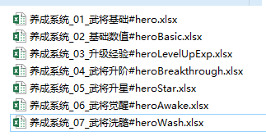
文件工作簿需使用英文名
sheet工作表需使用英文名
一张表中只允许一个以默认方式（“Sheet+数字”）命名的工作表存在
脚本导出的文件名格式为：表名_sheet名
比如：表名为role，sheet名为：level， 导出的文件名为：role_level

#号的使用
 | sheet页签前加#号，脚本不会导出此页
 | 列名前加#号， 脚本不会导处此列

表的前三行作为表头
 | 第一行策划辅助列名，也就是侠客从前配置的表头
 | 第二行导出的列名，程序用，使用英文名
 | 特殊配置方式1：英文名中间使用点分隔符, 如pos.x, pos.y, 导出结果为pos是一个对象，此对象下有x与y两个属性
 | 特殊配置方式2：上述配置方式，两端增加“[]”,比如[pos.x], [pos.y], 将导出对象数组，数组分隔符使用竖划线。具体配置方式请参考Sheet1的零件攻击、零件防御

 | 第三行分为两个部分：
 | 第三行#号前：代表字段类型，目前有两种基本类型：string和number， 和对应的两种数组类型：[string]、[number], 数组分隔符竖划线 |

 | 第三行#号后：代表字段属性，目前支持四种类型： unique(索引且唯一)， required（必填）， optional（选填，空导出缺省值），index（索引可不唯一），discard（选填，未填则不导出）

 | index: 用于导表时，将相同字段数组归类在一起导出

具体配置方式请参考此文件的其它工作表

表格命名法
xx系统_子系统顺位编号_子系统名称#表格名程序用

